Offerte- bestel formulier
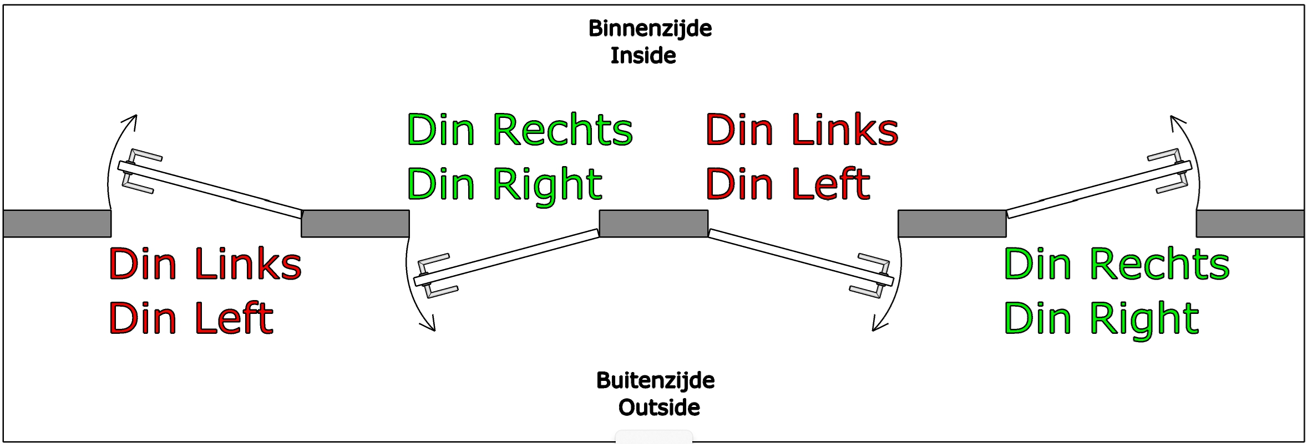
Deurenstaat tbv Offerte aanvraag
Klant gegevens
Uw Bedrijfsnaam |  |  |  |  |  |  |  | Project naam |  |  |  |  |  |  |  | Controle criteria:
Contactpersoon |  |  |  |  |  |  |  | Aflever straat + nr |  |  |  |  |  |  |  | Deuren worden op de volgende onderdelen gecontroleerd;
Straatnaam + Nummer |  |  |  |  |  |  |  | Aflever plaats + postcode |  |  |  |  |  |  |  | * Correcte hoogte en breedte deuren zoals opgegeven in de deurenstaat,
Woonplaats + Postcode |  |  |  |  |  |  |  | Uw project Referentie |  |  |  |  |  |  |  | * BK staat voor BovenKant, OKD staat voor OnderKant Deur
Offerte nr |  |  |  |  |  |  |  | Gewenste Lever week |  |  |  |  |  |  |  | * ROD staat voor Ruimte Onder de Deur ( tussen vloer en OKD )
Telefoonnumer |  |  |  |  |  |  |  | Projectleider
Factuur e-mail |  |  |  |  |  |  |  | Gewijzigd
fase A |  |  |  |  |  |  |  |  |  |  |  |  |  |  |  | Bewerkingen
Merk | Deurentekening nummer |  | Deurtype KUPAN | Type deur | Deurhoogte (mm) | Sponningbreedte bij opekdeuren | Deurbreedte (mm) | Toplaag, kleur en structuur | Deurdikte (mm) | enkel/dubbel | draairichting Links / Rechts (DIN) | deurdranger voorziening ( 72 mm versterking ) | extra onderregel ( 48 mm totaal ) tbv valdorpel | Opdek of Stomp | Garnituur | Slotkastboring incl. afgeronde ( voorplaat ) | Type slot boring | Leveren en monteren slot | Ruimte Onder de Deur ROD | Krukhoogte vanuitt OKD | Aantal scharnierinkrozingen 89 x 89 mm ( 4 mm diep ) | Leveren en monteren RVS scharnieren | Plaats vanuit BKD | Glasopening (alleen frezing) | Maatvoering glasopening (bxh) | positie BK glasopening tov BK deur | Sparing deurrooster | Maatvoering (bxh) | positie bk rooster tov BK deur | Infrezing van een valdorpel Type | Maatvoering (breedtex diepte) | los meeleveren deurdranger ( niet voorgeboord ) | RVS Schopplaat | Deurnaald | Maatvoering (breedte x diepte) | Bijzonderheden

1 |  | 1 | HD | passief | 2302 | 12 | 935 | Fundermax 0085 | 43 | Enkel | Rechts | Nee | Ja | Stomp | Knop-Kruk | Nemef 1264 | Compleet | Nee |  | 1049 | 4 | Nee | 147-397-1058-1970 | Nee | geen glas |  |  |  |  | geen Valdorpel | 13x28,5 | Dorma TS 93 | Ja | Nee | -
2 |  | 1 | HD | passief | 2302 |  | 935 | Fundermax 0077 | 43 | Enkel | Links | Nee | Nee | Opdek | Kruk-Kruk | Nemef 635 | Op locatie | Nee |  | 1049 | 4 | Nee | 147-397-1058-1970 | Nee | BxH 390 x590 |  |  |  |  | geen Valdorpel | 13x28,5 | Dorma TS 93 | Nee | Nee | -
3 |  | 1 | P | Actief | 2302 |  | 933 | Fundermax 0074 | 41 | Enkel | Links | Ja | Nee | Opdek | Knop-Knop | Nemef 635 | Compleet | Nee |  | 1049 | 4 | Nee | 147-397-1058-1970 | Nee | BxH 242x1000 | 197 |  |  |  | geen Valdorpel | 13x28,5 | Dorma TS 93 | Nee | Nee | -
 |  |  | P | Actief |  |  |  | Fundermax 0075 | 41 | Enkel | Rechts | Ja | Nee | Stomp |  |  |  |  |  |  |  |  |  | Nee | geen glas |  |  |  |  | geen Valdorpel |  |  | Nee | Nee
 |  |  | P | Actief |  |  |  |  | 41 | Enkel | Rechts | Ja | Nee | Stomp |  |  |  |  |  |  |  |  |  | Nee | geen glas |  |  |  |  | geen Valdorpel |  |  | Nee | Nee
 |  |  | P | Actief |  |  |  |  | 41 | Enkel | Rechts | Ja | Nee | Stomp |  |  |  |  |  |  |  |  |  | Nee | geen glas |  |  |  |  | geen Valdorpel |  |  | Nee | Nee
 |  |  | P | Actief |  |  |  |  | 41 | Enkel | Rechts | Ja | Nee | Stomp |  |  |  |  |  |  |  |  |  | Nee | geen glas |  |  |  |  | geen Valdorpel |  |  | Nee | Nee
 |  |  | P | Actief |  |  |  |  | 41 | Enkel | Rechts | Ja | Nee | Stomp |  |  |  |  |  |  |  |  |  | Nee | geen glas |  |  |  |  | geen Valdorpel |  |  | Nee | Nee
 |  |  | P | Actief |  |  |  |  | 41 | Enkel | Rechts | Ja | Nee | Stomp |  |  |  |  |  |  |  |  |  | Nee | geen glas |  |  |  |  | geen Valdorpel |  |  | Nee | Nee
 |  |  | P | Actief |  |  |  |  | 41 | Enkel | Rechts | Ja | Nee | Stomp |  |  |  |  |  |  |  |  |  | Nee | geen glas |  |  |  |  | geen Valdorpel |  |  | Nee | Nee
 |  |  | P | Actief |  |  |  |  | 41 | Enkel | Rechts | Ja | Nee | Stomp |  |  |  |  |  |  |  |  |  | Nee | geen glas |  |  |  |  | geen Valdorpel |  |  | Nee | Nee
 |  |  | P | Actief |  |  |  |  | 41 | Enkel | Rechts | Ja | Nee | Stomp |  |  |  |  |  |  |  |  |  | Nee | geen glas |  |  |  |  | geen Valdorpel |  |  | Nee | Nee
 |  |  | P | Actief |  |  |  |  | 41 | Enkel | Rechts | Ja | Nee | Stomp |  |  |  |  |  |  |  |  |  | Nee | geen glas |  |  |  |  | geen Valdorpel |  |  | Nee | Nee
 |  |  | P | Actief |  |  |  |  | 41 | Enkel | Rechts | Ja | Nee | Stomp |  |  |  |  |  |  |  |  |  | Nee | geen glas |  |  |  |  | geen Valdorpel |  |  | Nee | Nee
 |  |  | P | Actief |  |  |  |  | 41 | Enkel | Rechts | Ja | Nee | Stomp |  |  |  |  |  |  |  |  |  | Nee | geen glas |  |  |  |  | geen Valdorpel |  |  | Nee | Nee
 |  |  | P | Actief |  |  |  |  | 41 | Enkel | Rechts | Ja | Nee | Stomp |  |  |  |  |  |  |  |  |  | Nee | geen glas |  |  |  |  | geen Valdorpel |  |  | Nee | Nee
 |  |  | P | Actief |  |  |  |  | 41 | Enkel | Rechts | Ja | Nee | Stomp |  |  |  |  |  |  |  |  |  | Nee | geen glas |  |  |  |  | geen Valdorpel |  |  | Nee | Nee
 |  |  | P | Actief |  |  |  |  | 41 | Enkel | Rechts | Ja | Nee | Stomp |  |  |  |  |  |  |  |  |  | Nee | geen glas |  |  |  |  | geen Valdorpel |  |  | Nee | Nee
 |  |  | P | Actief |  |  |  |  | 41 | Enkel | Rechts | Ja | Nee | Stomp |  |  |  |  |  |  |  |  |  | Nee | geen glas |  |  |  |  | geen Valdorpel |  |  | Nee | Nee
 |  |  | P | Actief |  |  |  |  | 41 | Enkel | Rechts | Ja | Nee | Stomp |  |  |  |  |  |  |  |  |  | Nee | geen glas |  |  |  |  | geen Valdorpel |  |  | Nee | Nee
 |  |  | P | Actief |  |  |  |  | 41 | Enkel | Rechts | Ja | Nee | Stomp |  |  |  |  |  |  |  |  |  | Nee | geen glas |  |  |  |  | geen Valdorpel |  |  | Nee | Nee
 |  |  | P | Actief |  |  |  |  | 41 | Enkel | Rechts | Ja | Nee | Stomp |  |  |  |  |  |  |  |  |  | Nee | geen glas |  |  |  |  | geen Valdorpel |  |  | Nee | Nee
 |  |  | P | Actief |  |  |  |  | 41 | Enkel | Rechts | Ja | Nee | Stomp |  |  |  |  |  |  |  |  |  | Nee | geen glas |  |  |  |  | geen Valdorpel |  |  | Nee | Nee
 |  |  | P | Actief |  |  |  |  | 41 | Enkel | Rechts | Ja | Nee | Stomp |  |  |  |  |  |  |  |  |  | Nee | geen glas |  |  |  |  | geen Valdorpel |  |  | Nee | Nee
 |  |  | P | Actief |  |  |  |  | 41 | Enkel | Rechts | Ja | Nee | Stomp |  |  |  |  |  |  |  |  |  | Nee | geen glas |  |  |  |  | geen Valdorpel |  |  | Nee | Nee
 |  |  | P | Actief |  |  |  |  | 41 | Enkel | Rechts | Ja | Nee | Stomp |  |  |  |  |  |  |  |  |  | Nee | geen glas |  |  |  |  | geen Valdorpel |  |  | Nee | Nee
 |  |  | P | Actief |  |  |  |  | 41 | Enkel | Rechts | Ja | Nee | Stomp |  |  |  |  |  |  |  |  |  | Nee | geen glas |  |  |  |  | geen Valdorpel |  |  | Nee | Nee
 |  |  | P | Actief |  |  |  |  | 41 | Enkel | Rechts | Ja | Nee | Stomp |  |  |  |  |  |  |  |  |  | Nee | geen glas |  |  |  |  | geen Valdorpel |  |  | Nee | Nee
 |  |  | P | Actief |  |  |  |  | 41 | Enkel | Rechts | Ja | Nee | Stomp |  |  |  |  |  |  |  |  |  | Nee | geen glas |  |  |  |  | geen Valdorpel |  |  | Nee | Nee
 |  |  | P | Actief |  |  |  |  | 41 | Enkel | Rechts | Ja | Nee | Stomp |  |  |  |  |  |  |  |  |  | Nee | geen glas |  |  |  |  | geen Valdorpel |  |  | Nee | Nee
 |  |  | P | Actief |  |  |  |  | 41 | Enkel | Rechts | Ja | Nee | Stomp |  |  |  |  |  |  |  |  |  | Nee | geen glas |  |  |  |  | geen Valdorpel |  |  | Nee | Nee
 |  |  | P | Actief |  |  |  |  | 41 | Enkel | Rechts | Ja | Nee | Stomp |  |  |  |  |  |  |  |  |  | Nee | geen glas |  |  |  |  | geen Valdorpel |  |  | Nee | Nee
 |  |  | P | Actief |  |  |  |  | 41 | Enkel | Rechts | Ja | Nee | Stomp |  |  |  |  |  |  |  |  |  | Nee | geen glas |  |  |  |  | geen Valdorpel |  |  | Nee | Nee
 |  |  | P | Actief |  |  |  |  | 41 | Enkel | Rechts | Ja | Nee | Stomp |  |  |  |  |  |  |  |  |  | Nee | geen glas |  |  |  |  | geen Valdorpel |  |  | Nee | Nee
 |  |  | P | Actief |  |  |  |  | 41 | Enkel | Rechts | Ja | Nee | Stomp |  |  |  |  |  |  |  |  |  | Nee | geen glas |  |  |  |  | geen Valdorpel |  |  | Nee | Nee
 |  |  | P | Actief |  |  |  |  | 41 | Enkel | Rechts | Ja | Nee | Stomp |  |  |  |  |  |  |  |  |  | Nee | geen glas |  |  |  |  | geen Valdorpel |  |  | Nee | Nee
 |  |  | P | Actief |  |  |  |  | 41 | Enkel | Rechts | Ja | Nee | Stomp |  |  |  |  |  |  |  |  |  | Nee | geen glas |  |  |  |  | geen Valdorpel |  |  | Nee | Nee
 |  |  | P | Actief |  |  |  |  | 41 | Enkel | Rechts | Ja | Nee | Stomp |  |  |  |  |  |  |  |  |  | Nee | geen glas |  |  |  |  | geen Valdorpel |  |  | Nee | Nee
 |  |  | P | Actief |  |  |  |  | 41 | Enkel | Rechts | Ja | Nee | Stomp |  |  |  |  |  |  |  |  |  | Nee | geen glas |  |  |  |  | geen Valdorpel |  |  | Nee | Nee
 |  |  | P | Actief |  |  |  |  | 41 | Enkel | Rechts | Ja | Nee | Stomp |  |  |  |  |  |  |  |  |  | Nee | geen glas |  |  |  |  | geen Valdorpel |  |  | Nee | Nee
 |  | 3

 |  |  |  | Inmeten
 |  |  |  | Kozijn diepte | KD |  |  | mm
 |  |  |  | Kozijn breedte | KB |  |  | mm
 |  |  |  | Sponning diepte | SD |  |  | mm
 |  |  |  | Sponning breedte | SB |  |  | mm
 |  |  |  | Kozijn breedte incl. sponning | B 1 |  |  | mm
 |  |  |  | Kozijn breedte incl. sponning | B 2 |  |  | mm
 |  |  |  | Kozijn breedte incl. sponning | B 3 |  |  | mm
 |  |  |  | Kozijn hoogte incl. sponning | H 1 |  |  | mm
 |  |  |  | Kozijn hoogte incl. sponning | H 2 |  |  | mm
 |  |  |  | Kozijn hoogte incl. sponning | H 3 |  |  | mm

Detail
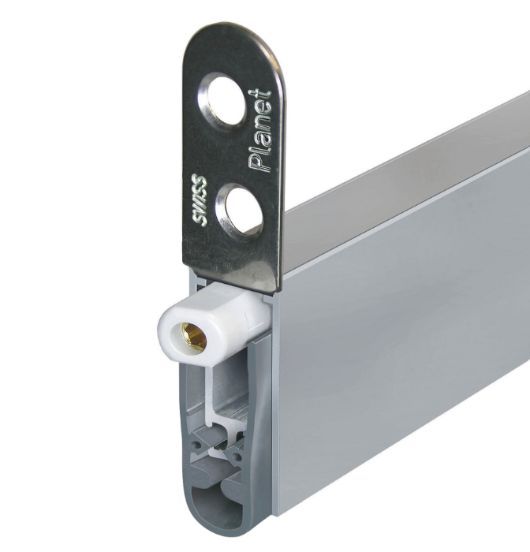
HD | Enkel | Rechts | Ja | Stomp | geen glas | actief | geen Valdorpel
P | Dubbel | Links | Nee | Opdek | BxH 390 x590 | passief | Planet HS RD
 |  |  |  |  | BxH 200x750
 |  |  |  |  | BxH 242x1000

